Накладная-№3
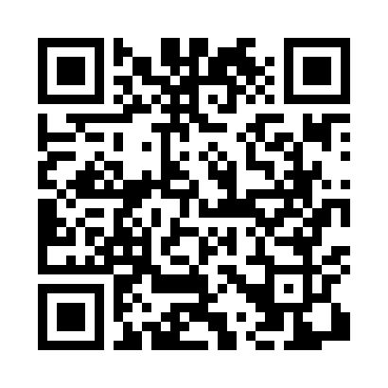
Номер товарно-транспортной накладной: |  |  | Торговый представитель: Kamol aka
Поставщик: Toshkent falcon fly 2 |  |  | Телефон торгового представителя: +998979626299
Дата отгрузки: 16.10.2025 |  |  | Контрагент: Dona zakass
Дата консигнации: |  |  | Адрес:
Доставщик: |  |  | Телефон:
Телефон доставщика:
Время заказа: 16.10.2025 17:16:00
№ | Штрих-код | Название товаров (работ,услуг) | Количество | Количество в кейсе | Цена | Сумма
 |  |  | 13 |  |  | 57.53
1 | 6972544165924 | Металл туздон B6592 25.1 DB-15-144 | 1 | 1 шт. | 13.40 | 13.40
2 | 6972544205170 | Зираворлар учун металлдан ишланган идиш KA051 73255 3 25.1 DB-15-153 | 1 | 1 шт. | 7.20 | 7.20
3 | 6972544205132 | Зираворлар учун металлдан ишланган идиш KC001 7G 425 DB-15-155 | 1 | 1 шт. | 7.20 | 7.20
4 | None | Зираворлар учун металлдан ишланган идиш BA633 6 S/S DB-15-99 | 1 | 1 шт. | 4.60 | 4.60
5 | 6972544105135 | Металлический набор для специй 4 пр солонка п еречница подставка под зубочистки салфетница KC0017 4235 DB-15-154 | 1 | 1 шт. | 5.40 | 5.40
6 | 6972544363368 | Металл туздон B6336G gold DB-15-97 | 1 | 1 шт. | 4.50 | 4.50
7 | 6920251524510 | Пластмассовая подставка для Бумаги 8800 DB-15 2-451 | 1 | 1 шт. | 2 | 2
8 | 2018582702258 | Уксусница мебельный цвет SV-56-32 | 1 | 1 шт. | 1.96 | 1.96
9 | 2019850191231 | Сольница pink marble SV-56-112 | 1 | 1 шт. | 2.59 | 2.59
10 | 2013397985506 | Стеклянная сольница синий мрамор SV-56-91 | 1 | 1 шт. | 2.59 | 2.59
11 | 2010385973729 | Сольница стеклянная Уксус 1 пс O1002 sv-56-15 3 | 1 | 1 шт. | 1.61 | 1.61
12 | 2015179588356 | Стеклянная уксусница 1 пс O1002DHJ SV-56-76 | 1 | 1 шт. | 2.52 | 2.52
13 | 2016968633516 | Стеклянная уксусница 1 пс O1002HJ SV-56-133 | 1 | 1 шт. | 1.96 | 1.96
Итого: 57.53$|->UZS: 719,125.00

